Sheet1
测试时间：20160621-20180622 |  | 测试人员：佟岩 | 红色标注为未修改的
序号 | 问题来源 | 复现环境 | 问题内容
1 | WMS客户端-登陆模块 | 登陆界面，点击“确认”按钮 | 1.当用户点击“确认”按钮时，进入主界面较慢
2 | WMS客户端-物料维护 | 选择“物料清单”的一行，点击“修改”按钮 | 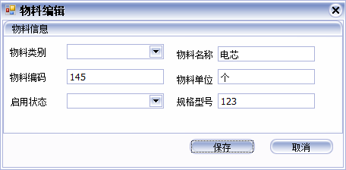 1.点击“修改”按钮后，进入物料编辑界面，物料类别和启用状态信息没有显示数据
3 | WMS客户端-系统日志（改的还有问题） | 点击“查询”按钮 | 1.当用户选择的“结束时间”小于“开始时间”时，没有给出提示 2.“黄色标注”部分内容显示不对
4 | WMS客户端-计划管理-计划录入 | 没有选中“计划物料清单”的数据点击“移除计划物料”按钮 | 1.没有提示“用户需要选中要移除的计划物料”
5 | WMS客户端-计划管理-计划查询 | 点击“计划查询”按钮，进入“计划查询”界面 | 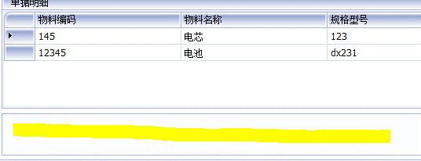 1.当用户选择的“结束时间”小于“开始时间”时，没有给出提示 2.界面有一部分空白内容，“黄色标注”部分
6 | WMS客户端-计划管理-待办工作 | 点击“待办工作”按钮，进入“待办工作”界面 | 1.当用户选择的“结束时间”小于“开始时间”时，没有给出提示 2.用户选择查询条件后，点击“查询”按钮， 单据列表里显示数据。 第一次点击单据列表中的第一行数据，单据详细列表里没有显示任何相关内容，当点击单据列表中的其他行数据，单据详细列表里显示相关内容，再次点击单据列表中的第一行数据，单据详细列表里会显示相关内容 3.选择单据列表中的一条数据，点击“删除”按钮，删除成功后，没有“删除成功”提示框
7 | WMS客户端-库存管理-库存区域设置 | 进入“库存区域设置”界面，选择一个库房名称，点击“查询”按钮，未选中库区详细列表里的某行数据 | 1.未选中数据，点击“删除”按钮，先提示了“您确定要删除选中库房区域么？”，点击“Yes”按钮后，提示“请选择要删除的库房区域？”，这两个提示内容反了
8 | WMS客户端-任务管理-任务列表 | 进入“任务列表”界面，选择查询条件，点击“查询”按钮，第一次点击任务列表中的第一行数据 | 1.第一次点击任务列表中的第一行数据，任务详细列表里没有显示任何相关内容，当点击任务列表中的其他行数据，任务详细列表里显示相关内容，再次点击任务列表中的第一行数据，任务详细列表里会显示相关内容。同问题6中的第2点
9 | WMS客户端-任务管理-按计划配盘 | 进入“按计划配盘界面”，未选中“配盘物料列表”中的数据，点击"移除物料"按钮 | 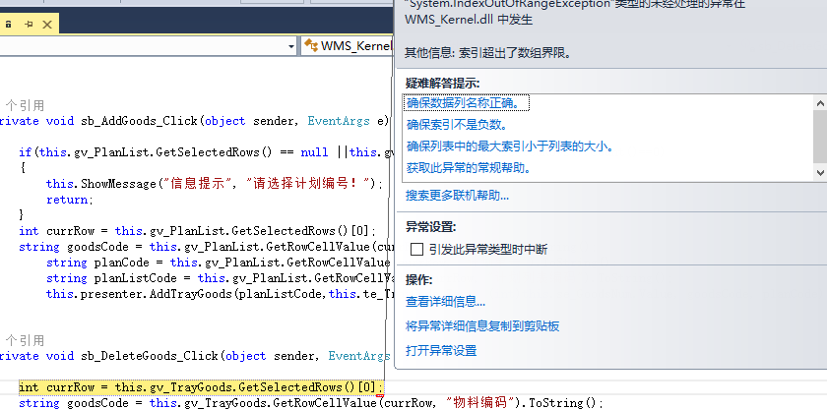 1.未对是否选中数据添加判断
 |  | 将某一计划单号配盘成功之后，计划单号列表中还显示该单号 | 1.首先需要确定“计划单号”列表里是显示未配置的计划单号，还是全部显示
 |  | 将某一计划单号配盘成功之后，配置另外一个计划时，使用相同的托盘条码 | 1.使用相同的托盘条码，点击“添加物料”按钮时，物料添加成功，但是在点击“确认配盘”按钮时，弹出“托盘条码***已在库存中，请确认托盘条码”，个人认为应该在“确认配盘”时判断该托盘条码是否已经在库存中，如果存在库中，在弹出“配盘失败后”，需要将配盘物料列表里的内容清空
 |  | 选中计划列表中的某行，输入托盘条码，选择数量，点击“添加物料”按钮 | 1.当选择的数量大于计划物料的个数时，点击“添加物料”按钮，物料添加成功，是否需要添加选择的数量小于等于物料个数的判断，还是允许选择的数量大于计划物料的个数
10 | WMS客户端-库存管理-货位显示 | 1.选择库房A1,排1，测试“手动移库功能” | 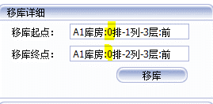 1.右键手动移库，点击“起始位置”，以及终止位置，排数显示不正确
11 | WMS客户端-库存管理-配盘管理 | 选择配盘列表中的某一行数据，对该配盘移除某一物料，配盘物料信息里不显示该物料，点击“确认配盘”按钮 | 没有调试配盘是否成功，再次选中配盘列表中的该行数据，配盘物料信息没有减少
 |  | 选择配盘列表中的某一行数据，点击“取消配盘”按钮，还配盘的物料信息不再显示，给该配盘重新添加物料后，配盘物料信息列表中不显示计划单号和计划列表单号，并且点击“确认配盘”按钮，没有配盘成功。

Sheet2
测试时间：20160623-20180624 |  | 测试人员：佟岩
序号 | 问题来源 | 复现环境 | 问题内容
1 | WMS客户端-计划管理-待办工作 | 点击“待办工作”按钮，进入“待办工作”界面 | 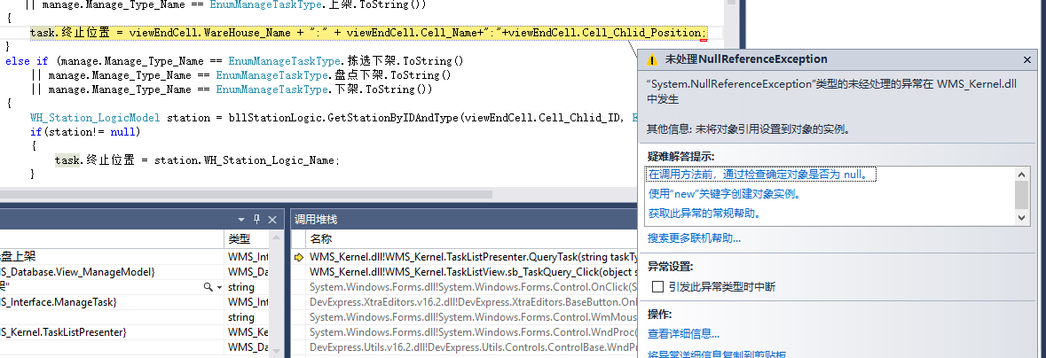 1.用户选择查询条件后，点击“查询”按钮，出现一下bug
2 | WMS客户端-库存管理-货位显示 | 进入“库存区域设置”界面，选择一个库房名称，“A4”，输入货位(1-2-1)，点击“搜索”按钮，更改库房名称"A1" | 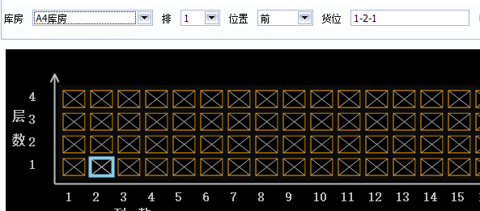 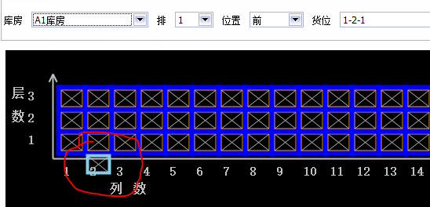 1.货位显示有问题， 2.货位清除，更换库房时，货位还显示

